Automobil_špecifikácia
Automobil typu MPV - špecifikácia
p.č. | požiadavka na predmet zákazky/parameter | požadovaná hodnota parametra | skutočná hodnota parametra ponúkaného riešenia (ak nie je uvedené inak uchádzač uvedie slovo "áno" ak ponúkané parameter spĺňa)
1 | Obstarávaný počet automobilov | 3 | do tejto bunky uchádzač doplní výrobcu, model, označenie motorizácie a stupňa výbavy ponúkaného automobilu
2 | všeobecné požiadavky | Všetky automobily musia byť rovnaký model kategórie M1
3 |  | Všetky automobily musia byť nové, nepoužívané s údajom na počítadle km nie vyšším ako 40 km.
4 |  | Automobily musia byť z aktuálneho modelového portfólia výrobcu a nesmú byť vyrobené viac ako 10 mesiacov pred momentom dodania
5 |  | Záruka na vozidlo min. 5 rokov / min. 150 000 km (uplatniteľná v ktoromkoľvek autorizovanom servisnom stredisku)
6 |  | Záruka na prehrdzavenie karosérie sa požaduje min. 6 rokov a na lak min. 3 roky (uplatniteľná v ktoromkoľvek autorizovanom servisnom stredisku)
7 |  | Záruka začína plynúť odo dňa prevzatia tovaru kupujúcim (od dátumu predaja uvedeného na preberacom – odovzdávacom protokole).
Karoséria
8 | Typ (podľa Nariadenia EP a Rady EÚ 2018/858) | AF - viacúčelové - Vozidlo určené na prepravu osôb a ich batožiny alebo príležitostného nákladu v jedinom priestore. Veľké MPV | uchádzač vyplní typ karosérie
9 | počet dverí | min. 4 - vodič, spolujazdec, bočné posuvné min. vpravo, zadné výklopné | uchádzač vyplní presnú hodnotu parametra ponúkaného riešenia
10 | Počet sedadiel (miest na sedenie) | min. 7, max. 8 | uchádzač vyplní presnú hodnotu parametra ponúkaného riešenia
11 | Farba automobilu | metalická - výber z min. 4 farieb | uchádzač vyplní aké voliteľné farby sú k dispozícii
12 | Rázvor vozidla (mm) | min. 3200 mm | uchádzač vyplní presnú hodnotu parametra ponúkaného riešenia
13 | Celková dĺžka vozidla (mm) | min. 5250 mm max. 5500 mm | uchádzač vyplní presnú hodnotu parametra ponúkaného riešenia
14 | Svetlá výška | min. 150 mm | uchádzač vyplní presnú hodnotu parametra ponúkaného riešenia
Motor
15 | Druh | vznetový | uchádzač vyplní presnú hodnotu parametra ponúkaného riešenia
16 | Maximálny výkon motora | min. 130 kW | uchádzač vyplní presnú hodnotu parametra ponúkaného riešenia
17 | Palivo | diesel | uchádzač vyplní presnú hodnotu parametra ponúkaného riešenia
18 | Emisná norma | platná v dobe predkladania ponuky | uchádzač vyplní presnú hodnotu parametra ponúkaného riešenia
19 | Emisie CO2 - vážený priemer podľa normy WLTP (g/km) | horná hranica údaja max. 230 g/km | uchádzač vyplní presnú hodnotu parametra ponúkaného riešenia
20 | Kombinovaná spotreba - podľa normy WLTP (l / 100 km) | horná hranica údaja max. 10 l / 100 km | uchádzač vyplní presnú hodnotu parametra ponúkaného riešenia. Pokiaľ výrobca udáva spotrebu v rozptyle, uchádzač uvedenie hodnoty rozptylu
21 | Objem palivovej nádrže (l) | min. 65 l | uchádzač vyplní presnú hodnotu parametra ponúkaného riešenia
22 | Prevodovka | automatická | uchádzač vyplní presnú hodnotu parametra ponúkaného riešenia
23 | Počet prevodových stupňov | min. 6-stupňová | uchádzač vyplní presnú hodnotu parametra ponúkaného riešenia
Bezpečnosť
24 | ABS a rozdeľovač brzdového účinku | požaduje sa
25 | Protipreklzový systém s obmedzením výkonu motora | požaduje sa
26 | Elektronický stabilizačný systém | požaduje sa
27 | Kotúčové brzdy vpredu a vzadu | požaduje sa
28 | Systém na monitorovanie tlaku v pneumatikách | požaduje sa
29 | Asistent rozjazdu do kopca | požaduje sa
30 | Systém varovania pred vybočením z jazdného pruhu | požaduje sa
31 | Asistent sledovania mŕtveho uhla | požaduje sa
32 | Airbagy | min. predné (vypínateľný na strane spolujazdca), hlavové pre vodiča a spolujazdca a bočné pre 2. a 3. rad | uchádzač vyplní presnú hodnotu parametra ponúkaného riešenia
33 | Trojbodové bezpečnostné pásy na všetkých sedadlách | požaduje sa
34 | Signalizácia nezapnutia bezpečnostných pásov | požaduje sa
35 | Min. xenónonové alebo LED svetlomety s denným svietením | požaduje sa
36 | Tretie brzdové svetlo | požaduje sa
37 | Hmlové svetlo vzadu | požaduje sa
Komfort
38 | Posilňovač riadenia | požaduje sa
39 | Výškovo a pozdĺžne nastaviteľný multifunkčný kožený volant | požaduje sa
40 | Výškovo a pozdĺžne nastaviteľné sedadlo vodiča a spolujazdca | požaduje sa
41 | Lakťová opierka min. vpredu pre vodiča a spolujazdca | požaduje sa
42 | Centrálne zamykanie s dialkovým ovládaním | požaduje sa
44 | Tempomat | požaduje sa
45 | Elektrické ovládanie okien vpredu | požaduje sa
46 | Elektricky ovládané a vyhrievané vonkajšie spätné zrkadlá | požaduje sa
47 | Osvetlenie interiéru pre 1., 2. a 3. rad | požaduje sa
48 | Automatická klimatizácia s rozvodom pre cestujúcich v zadnej časti vozidla | požaduje sa
49 | Nezávislé kúrenie s diaľkovým ovládaním | požaduje sa
50 | Vnútorné spätné zrkadlo so zabezpečením proti oslneniu (min. prepínateľné) | požaduje sa
51 | Integrovaný navigačný systém | požaduje sa
52 | Predné a zadné parkovacie senzory a zároveň zadná parkovacia kamera s prenosom na displej | požaduje sa
Interiér / sedadlá
53 | Poťah sedadiel | min. látkový
54 | vyhrievané predných sedadiel | požaduje sa
55 | Opierka hlavy všetkých sedadiel | požaduje sa
Iná výbava
56 | 12V zásuvka v priestore medzi vodičom a spolujazdcom, ako aj v priestore pre cestujúcich | požaduje sa
57 | alarm | požaduje sa
58 | Intergrovaná zásuvka USB min. 2 ks pre dobíjanie elektrických zariadení v priestore medzi vodičo a spolujazdcom (dostupné aj po montáži doplnkovej výbavy.) Riešenie redukciou neprípustné. | požaduje sa
59 | V priestore pre pasažierov v druhej rade min. 2x USB zásuvka, 1x zásuvka 230V | požaduje sa
60 | Palubný počítač | požaduje sa
61 | Ukazovateľ vonkajšej teploty | požaduje sa
62 | Multimediálny systém s farebnou min. 6,5" dotykovou obrazovkou, DAB, podpora Apple CarPlay a Android Auto, Bluetooth, USB, a repro sústava pre ozvučenie vozidla | požaduje sa
63 | Povinná výstroj a výbava stanovená pre daný druh vozidla (v zmysle zákona č. 106/2018 Z.z., resp. vyhlášky č. 134/2018 Z. z.) - homologizovaný prenosný výstražný trojuholník, plnohodnotné rezervné koleso, lekárnička) | požaduje sa
64 | Ťažné lano | požaduje sa
65 | Ručný hasiaci prístroj práškový (2 kg) umiestnený do držiaku v priestore pre vodiča alebo spolujazdca tak aby ním nebolo možné manipulovať osobami sediacimi na zadných sedadlách alebo umiestnený v batožinovom priestore na ľahko dostupnom mieste. | požaduje sa
66 | Sada originálnych gumených rohoží na podlahu v každom rade a gumová alebo vaňa aj do batožinového priestoru | požaduje sa
67 | Podložky na upevnenie tabuliek s evidenčným číslom | požaduje sa |  | Ilustračný obrázok stolíka (pol. 71)
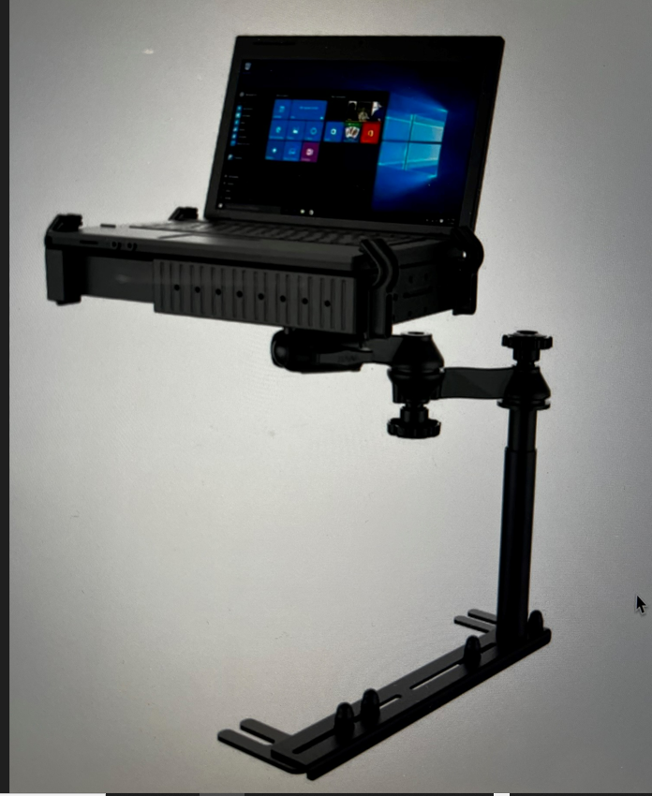
68 | 4 ks zliatinových diskov min. 16" so sadou 4 ks letných pneumatík kompatibilných s diskami a automobilom (celoročné pneu nie sú prípustné). Montáž na vozidle podľa dátumu dodania (15.10. - 30.3. - zimná sada) | požaduje sa
69 | 4 ks originálnych kolies min. oceľových s originál krytmi (v prípade zliatinových diskov sa kryty nepožadujú) min. 16" so sadou 4 ks zimných min. strednej triedy (Vredestein, Uniroyal, Firestone, Nokian, YOKOHAMA, Hankook a pod. ) kompatibilných s automobilom. Montáž na vozidle podľa dátumu dodania | požaduje sa
70 | Dažďový a svetelný senzor | požaduje sa
71 | 2x stolík po stranách 3. rady sedadiel na umiestnenie notebooku, výklopný, zaťaženie min. 5kg. | požaduje sa
72 | Zatmavené sklá od B - stlpika min. 70% | požaduje sa
73 | Záložný zdroj: Výkon: min. 800W 230V, Kapacita batérií min. 3000 Wh, min. 3x AC výstup 230V, min. 4x USB výstupy, ZZ bude umiestnený v batožinovom priestore a uchytený proti pohybu, požaduje sa možnosť dobíjania ZZ z bežnej el. siete 230V alebo 230V zásuvky v aute. | požaduje sa
74 | Odnímateľné sedadlá v 2. rade | požaduje sa
75 | Servis - náklady na výrobcom predpísanú údržbu (pravidelné servisné prehliadky podľa pokynov výrobcu, materiál + cena normovanej práce v autorizovanom servise) min. 5 rokov / min. 150 000 km (uplatniteľný v ktoromkoľvek autorizovanom servisnom stredisku) | požaduje sa

